상품제안서
강아지 줄자 1.5M(선물박스 포함) | 상품코드: F27671

 |  |  |  |  |  |  | 02-412-0044 | www.easy1.co.kr
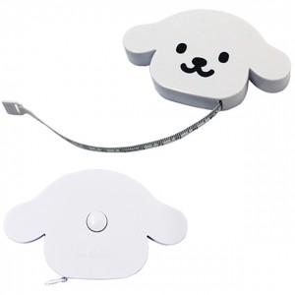

【상세/제작정보】 | 기본수량 미만 인쇄시 비용 추가. (기본200개)

【인쇄/포장옵션】 | 실크 / 포장지포장

【공급단가】 | 수량 | 200~ | 500~ | 1,000~ | 3,000~ | 5,000~
*VAT별도 | 단가 | 1,430원 | 1,400원 | 1,370원 | 1,320원 | 1,260원

【상품 URL】 | https://dev.easy1.co.kr:443/src/goods_detail.php?gdno=27671

